MAIN_PROGRAM
SIMULASI KELULUSAN SBMPTN 2021
BIMBEL TRIDAYA

Nama PTN
Kode Prodi
CATATAN:
Klik Don't Save untuk menutup program Excel.
Kelompok Tes

PREDIKSI KELULUSAN
Nama Prodi

Skor UTBK

Skor minimal agar aman adalah

CEK

Sumber: LTMPT 2019

supporting data
13 & 14 April 2019

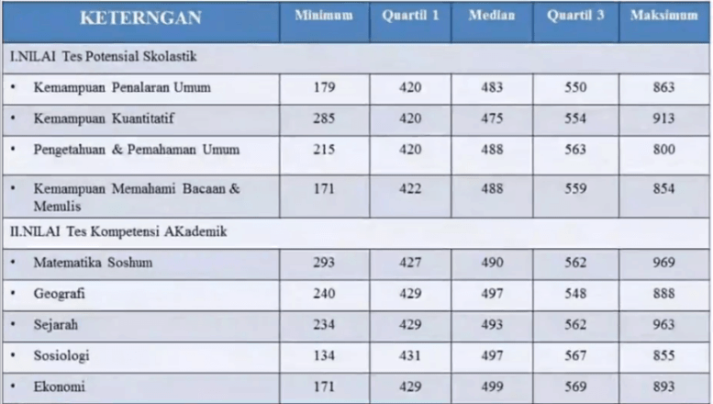
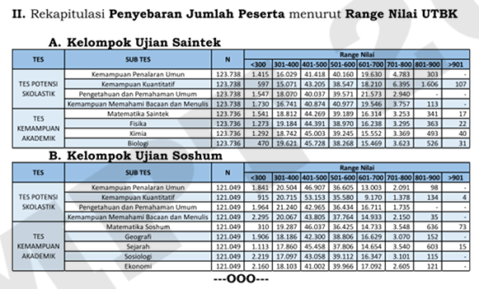
 |  |  | 280 | 350 | 450 | 550 | 650 | 750 | 850 | 920 |  |  |  | batas aman | cukup
 |  | N | <300 | 301-400 | 401-500 | 501-600 | 601-700 | 701-800 | 801-900 | >901 | 2019 | 2021 |  | 730 | 655
 | KPU | 123738 | 1415 | 16029 | 41418 | 40160 | 19630 | 4783 | 301 |  | 511.85 | 499.89 | 11.96 | 730 | 655
 | PK | 123738 | 597 | 15071 | 43205 | 38547 | 18210 | 6395 | 1606 | 107 | 518.69 | 499.88 | 18.81
 | PPU | 123738 | 1547 | 18070 | 40037 | 39571 | 21573 | 2940 |  |  | 507.25 | 499.89 | 7.36
 | KMBM | 123738 | 1730 | 16741 | 40874 | 40977 | 19546 | 3757 | 113 |  | 508.28 | 499.89 | 8.39
 | MAT | 123738 | 1541 | 18812 | 44269 | 39189 | 16314 | 3253 | 341 | 17 | 499.77 | 499.77 | 0.00
 | FIS | 123738 | 1273 | 19184 | 44391 | 38970 | 16238 | 3295 | 363 | 22 | 499.73 | 499.75 | 0.02
 | KIM | 123738 | 1292 | 18742 | 45003 | 39245 | 15552 | 3369 | 493 | 40 | 499.84 | 499.77 | 0.07
 | BIO | 123738 | 470 | 19621 | 45728 | 38268 | 15469 | 3623 | 526 | 31 | 500.02 | 499.86 | 0.16

 | KPU | 121049 | 1841 | 20504 | 46907 | 36605 | 13003 | 2091 | 98 |  | 487.71 | 499.89 | 12.18
 | PK | 121049 | 915 | 20715 | 53153 | 35580 | 9170 | 1378 | 134 | 4 | 480.02 | 499.88 | 19.86
 | PPU | 121049 | 1964 | 21240 | 42965 | 36434 | 16711 | 1735 |  |  | 491.70 | 499.89 | 8.19
 | KMBM | 121049 | 2295 | 20067 | 43805 | 37764 | 14933 | 2150 | 35 |  | 491.51 | 499.89 | 8.38
 | MAT | 121049 | 310 | 19287 | 46037 | 36425 | 14733 | 3548 | 636 | 73 | 499.24 |  | 499.24
 | GEO | 121049 | 1906 | 18186 | 42300 | 38806 | 16629 | 3070 | 152 |  | 499.94 | 499.86 | 0.08
 | SEJ | 121049 | 1113 | 17860 | 45458 | 37806 | 14654 | 3540 | 603 | 15 | 499.95 | 499.86 | 0.09
 | SOS | 121049 | 2219 | 19097 | 43058 | 39112 | 16347 | 3101 | 115 |  | 505.93 | 499.87 | 6.06
 | EKO | 121049 | 2160 | 18103 | 41002 | 39956 | 17092 | 2605 | 121 |  | 500.08 | 499.85 | 0.23

